INPUT
T_in (K) (Temperatura de Entrada) | 508.150 |  |  | Area Pertura Efectiva del Campo solar /(Nº Loops x Longitud de Apertura de un colector solar) | 671.70965608
P_in (MPa) (Presión de Entrada) | 20.0
D3 (m) (Diámetro Exterior Turbo Absorbedor) | 0.070 |  |  | Los Datos de Entrada Principales están marcados en "AZUL"
s_abs (m) | 0.005 |  |  | Los Datos de Entrada Secundarios están marcados en "VERDE"
D2 (m) (Diámetro Interior Tubo Absorbedor) | 0.060 |  |  | Los Datos de Salida están marcados en "NARANJA"
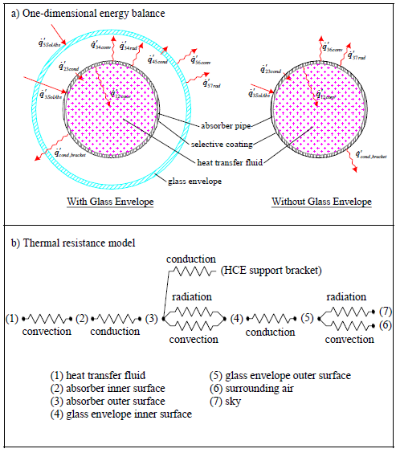
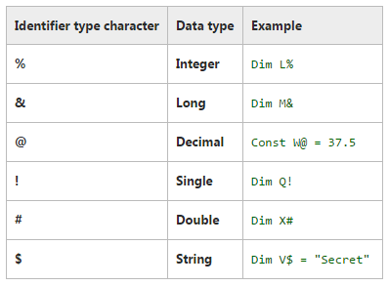
D4 (m) (Diámetro Interior Envoltura Vidrio) | 0.119
D5 (m) (Diámetro Exterior Envoltura Vidrio) | 0.125 | Varios Lazos (n_loop): Output ricevitore singolo_vba()
T_amb (K) (Temperatura Ambiente) | 303.150
v_6 (m/s) (Velocidad Viento) | 2.0 | m (kg/s) | 5.6217
DNI (W/m2) (Radiación Directa Normal Incidente) | 900.0 | L_tot (m) | 671.7097
apertura (m) (Longitud Apertura) | 5.760 | L_tratto (m) | 67.1710
eta_ott (Eficiencia Óptica Nominal) | 0.760 | v_media (m/s) | 13.6083
S_tot (m2) (Área de Apertura Effectiva de Campo Solar) | 325000 | T_out_loop (K) | 850.0425
n_loop (Nº de Lazos) | 21 | P_out_loop (MPa) | 17.6828
eps_glass (Emisividad de la Envolvente de Vidrio) | 0.860 | ΔP_loop (MPa) | 0.7921
alfa_env (Absortividad de la Envolvente de Vidrio) | 0.020 | T_out_HC (K) | 823.2542
alfa_abs (Absortividad del Tubo Absorbedor) | 0.955 | T_out_HC (°C) | 550.1042
tau_env (Transmitancia de la Envolvente de Vidrio) | 0.965
N_tramos (Nº de Tramos de cada Lazo) | 10 | fluido_loop (kg) | 289.6732
N_sez_campo (Nº Secciones/Grupos de Lazos) | 4.000 | fluido_campo (kg) | 12374.6067
rugosità_piping (m) (Rugosidad Tuberías) | 0.0000457
fluido (Tipo de Fluido) | CO2 | fluido_tot (kg) | 59834.9525
SM (Múltiplo Solar) | 2.0 | fluido_tot (tonn) | 59.8350

Primer Lazo
T_in (K) (Temperatura Entrada) | 508.1500 | ΔT_primer_loop (K) | 397.9306
P_in (MPa) (Presión Entrada) | 20.0000 | ΔT_ultimo_loop (K) | 400.0349
T_out (K) (Temperatura Salida) | 812.1219 | Check T_out_ultimo (K) | 823.1849
P_out (MPa) (Presión Salida) | 19.1868 | Check P_out_ultimo (MPa) | 9.2079
 |  | ΔP_primer_loop (MPa) | 0.7504
 |  | ΔP_ultimo_loop (MPa) | 0.7921
 |  | Pendenza_P | -0.0761
 |  | Intercetta_P | 1.5534

